상품제안서
패스톤 넥워머 | 상품코드: S19779

 |  |  |  |  |  |  | 02-713-8555 | www.synergygift.co.kr
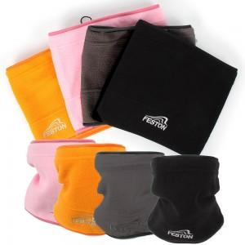

【상세/제작정보】

【인쇄/포장옵션】 | 실크 / 전용 지퍼백

【공급단가】 | 수량 | 200~ | 500~ | 1,000~ | 3,000~ | 10,000~
*VAT별도 | 단가 | 2,370원 | 2,250원 | 2,180원 | 2,140원 | 2,060원

【상품 URL】 | https://www.synergygift.co.kr:443/src/goods_detail.php?gdno=17299

